Sheet1
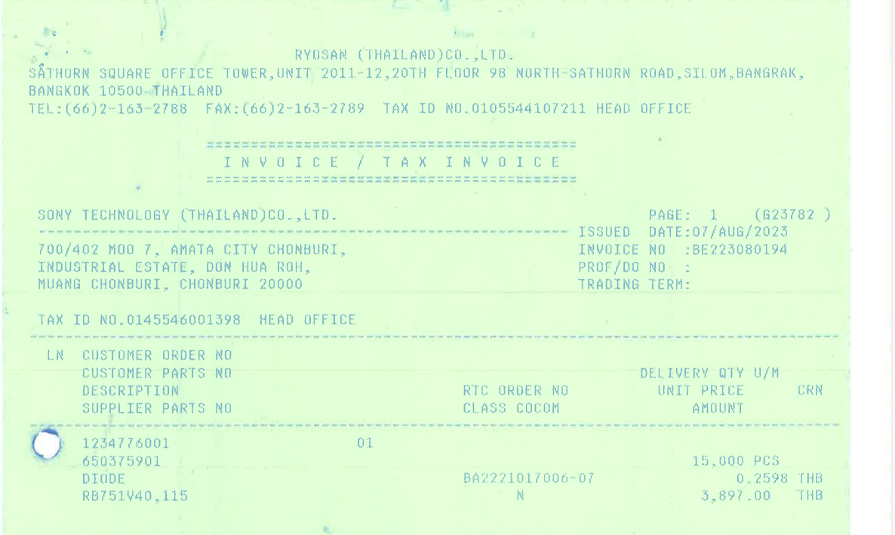

PO_NO
QTY
ITEM_NO
UNIT_PRICE

AMOUNT

